电脑
办公设备名称 | 供应商报价（单位：台） | 数量 | 专票 合计（单位：元） | 供应商信息 | 备注
联想 来酷主机 酷310 i5-12450H 16G 512G wifi W11 主机建盘液晶27寸 | 2930 | 2 | 5860 | 单位名称：新疆秋景电子科技有限公司 税号：91650102MAD2T5DFXU 单位地址及电话：新疆乌鲁木齐市天山区中山路260号1栋12层1207 0991-2202949 开户行及账号: 兴业银行乌鲁木齐人民路支行512110100100049391 | 和采购打印机供应商是一个供应商，供应商联系人李保平：13639960922，
联想 来酷主机 酷310 i5-12450H 16G 512G wifi W11 显示器23.8寸 套件 | 2834.9 | 2 | 5669.8 | 京东自营店价格
 |  |  |  | 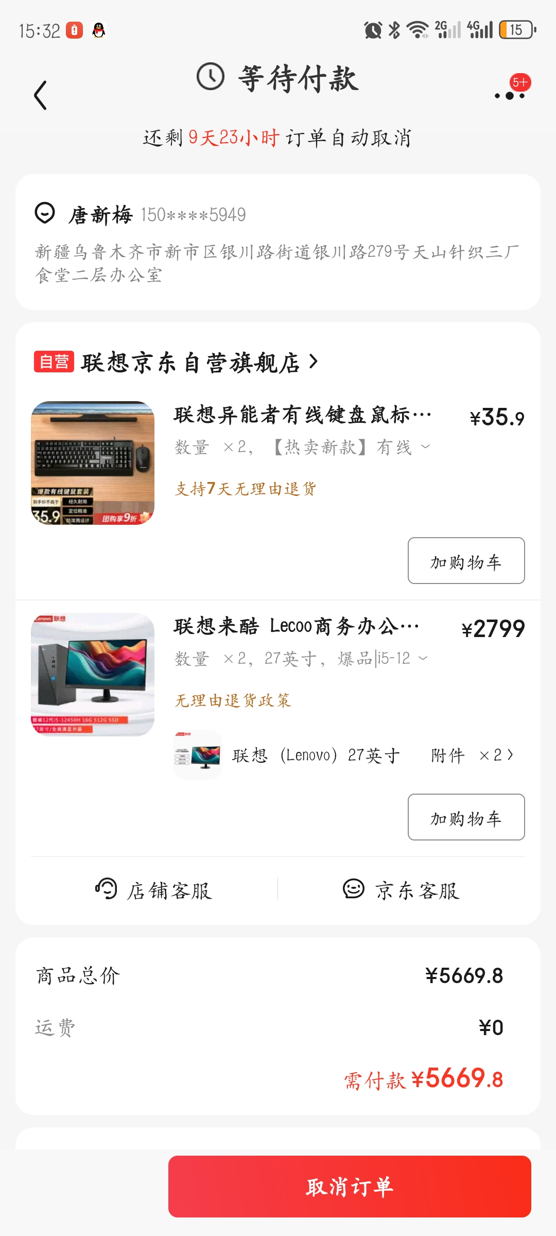 | 优选京东采购，

